INSP. A EPP
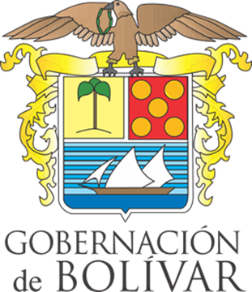 |  | GOBERNACIÓN DE BOLIVAR |  |  |  |  |  |  |  |  |  | COD: FP-BIS-SST-FO-51
 |  | SISTEMA DE GESTIÓN DE LA SEGURIDAD Y SALUD EN EL TRABAJO |  |  |  |  |  |  |  |  |  | VERSION: 1
 |  | INSPECCION ELEMENTOS DE PROTECCION PERSONAL |  |  |  |  |  |  |  |  |  | FECHA: 04/06/2024

ESTADO DE ELEMENTOS BUENO (B) REGULAR (R) MALO (M) / USA SI = 100 NO = 0 NO REQUIERE = NR
Nº | ELEMENTO DE PROTECCION PERSONAL | CASCO DE SEGURIDAD | LENTES DE SEGURIDAD | GUANTES | BOTAS DE SEGURIDAD | PROTECCION AUDITIVA | CHALECO REFLECTANTE | ARNES DE SEGURIDAD | RESPIRADOR O MASCARA CON FILTROS | DOTACION | TRABAJADOR INSPECIONADO
1
1
2
2
3
3
4
4
5
5
6
6
7
7
8

REALIZO |  |  |  |  |  |  |  |  | REVISO
Nombre |  |  |  |  |  |  |  |  | Nombre
Cargo: |  |  |  |  |  |  |  |  | Carrgo:
Firma: |  |  |  |  |  |  |  |  | Firma:

